Tabelle2
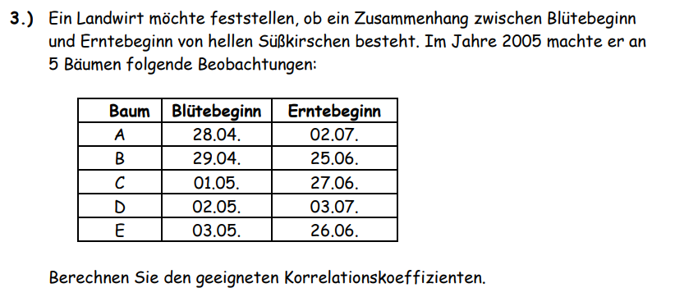

Baum | Rang Blüte | Rang Ernte | Differenz | d^2
A | 1 | 4 | -3 | 9
B | 2 | 1 | 1 | 1
C | 3 | 3 | 0 | 0
D | 4 | 5 | -1 | 1
E | 5 | 2 | 3 | 9

 |  |  | Summe: | 20

 | rS: | 0

Tabelle3
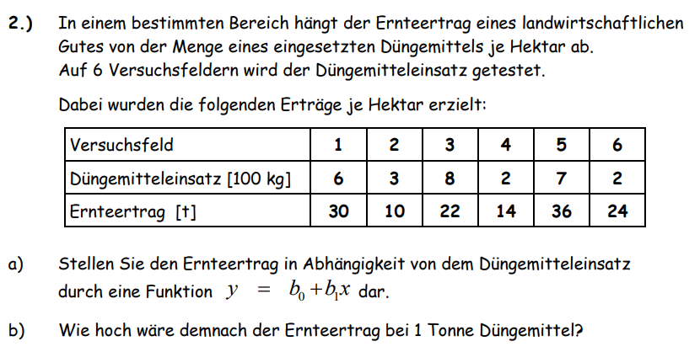
 |  |  | Feld | Düngemittel | Ernteertrag
 |  |  | 1 | 6 | 30
 |  |  | 2 | 3 | 10
 |  |  | 3 | 8 | 22
 |  |  | 4 | 2 | 14
 |  |  | 5 | 7 | 36
 |  |  | 6 | 2 | 24

Korrelation: |  | 0.616
Steigung: |  | 2.25
y-Achsenabschnitt: |  | 12.19

Ernteertrag: | 1 to Düngemittel
 | 34.64

